财务-资金预算平衡
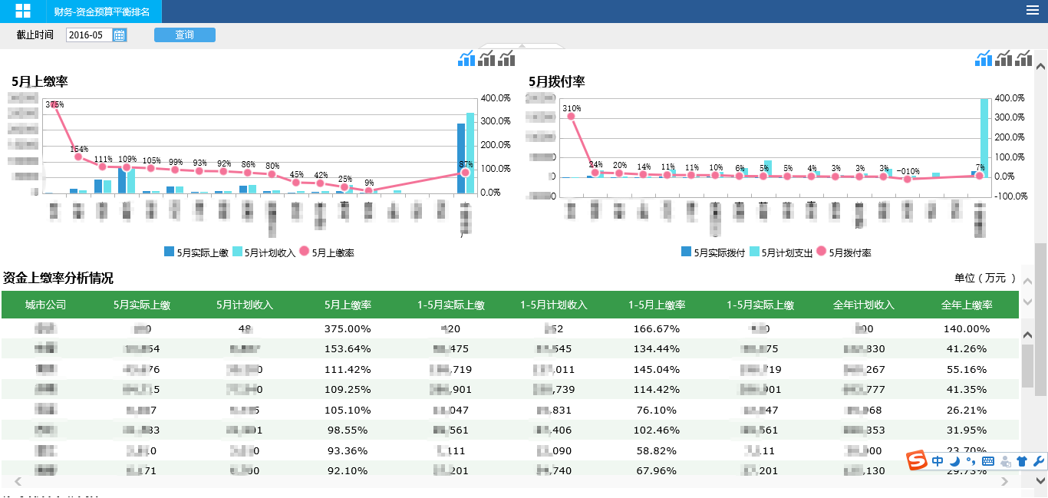
序号 | 指标名称 | 指标含义 | 系统来源 | 来源于视图 | 来源于字段 | 筛选条件 | 单位 | 颗粒度 | 更新周期 | 责任部门 | 问题 | 反馈
1 | 当月实际上缴 | 当前月份的实际上缴金额 |  |  |  | 根据计划年份PlanYear、 计划月份PlanMonth筛选 | 万元 | 城市公司 | 每天 | 财务部门
2 | 当月计划收入 | 当前月份的计划收入金额 |  |  |  | 根据计划年份PlanYear、 计划月份PlanMonth筛选 | 万元 | 城市公司 | 每天 | 财务部门
3 | 当月上缴率 | 当前月份的资金上缴率 | 计算公式 ：当月实际上缴/当月计划收入 |  |  |  | % | 城市公司 | 每天 | 财务部门

4 | 1至当月实际上缴 | 1至当月的实际上缴金额 |  |  |  | 根据计划年份PlanYear、 计划月份PlanMonth筛选 | 万元 | 城市公司 | 每天 | 财务部门
5 | 1至当月计划收入 | 1至当月的计划收入金额 |  |  |  | 根据计划年份PlanYear、 计划月份PlanMonth筛选 | 万元 | 城市公司 | 每天 | 财务部门
6 | 1至当月上缴率 | 1至当月的资金上缴率 | 计算公式 ：1至当月实际上缴/1至当月计划收入 |  |  |  | % | 城市公司 | 每天 | 财务部门

7 | 1至当月实际上缴 | 1至当月的实际上缴金额 |  |  |  | 根据计划年份PlanYear、 计划月份PlanMonth筛选 | 万元 | 城市公司 | 每天 | 财务部门
8 | 全年计划收入 | 本年度的全年计划收入金额 |  |  |  | 根据计划年份PlanYear、 计划月份PlanMonth筛选 | 万元 | 城市公司 | 每天 | 财务部门
9 | 全年上缴率 | 本年度的全年资金上缴率 | 计算公式 ：1至当月实际上缴/全年计划收入 |  |  |  | % | 城市公司 | 每天 | 财务部门

10 | 当月实际拨付 | 当前月份的实际拨付金额 |  |  |  | 根据计划年份PlanYear、 计划月份PlanMonth筛选 | 万元 | 城市公司 | 每天 | 财务部门
11 | 当月计划支出 | 当前月份的计划支出金额 |  |  |  | 根据计划年份PlanYear、 计划月份PlanMonth筛选 | 万元 | 城市公司 | 每天 | 财务部门
12 | 当月拨付率 | 当前月份的资金拨付率 | 计算公式 ：当月实际拨付/当月计划支出 |  |  |  | % | 城市公司 | 每天 | 财务部门

13 | 1至当月实际拨付 | 1至当月的实际拨付金额 |  |  |  | 根据计划年份PlanYear、 计划月份PlanMonth筛选 | 万元 | 城市公司 | 每天 | 财务部门
14 | 1至当月计划支出 | 1至当月的计划支出金额 |  |  |  | 根据计划年份PlanYear、 计划月份PlanMonth筛选 | 万元 | 城市公司 | 每天 | 财务部门
15 | 1至当月拨付率 | 1至当月的资金拨付率 | 计算公式 ：1至当月实际拨付/1至当月计划支出 |  |  |  | % | 城市公司 | 每天 | 财务部门

16 | 1至当月实际拨付 | 1至当月的实际拨付金额 |  |  |  | 根据计划年份PlanYear、 计划月份PlanMonth筛选 | 万元 | 城市公司 | 每天 | 财务部门
17 | 全年计划支出 | 本年度的全年计划支出金额 |  |  |  | 根据计划年份PlanYear、 计划月份PlanMonth筛选 | 万元 | 城市公司 | 每天 | 财务部门
18 | 全年拨付率 | 本年度的全年资金拨付率 | 计算公式 ：1至当月实际拨付/全年计划支出 |  |  |  | % | 城市公司 | 每天 | 财务部门

19 | 当月实际收支差 | 当前月份实际上缴与实际拨付的差额 | 计算公式 ：当月实际上缴-当月实际拨付 |  |  |  | 万元 | 城市公司 | 每天 | 财务部门
20 | 当月计划收支差 | 当前月份计划收入与计划支出的差额 | 计算公式 ：当月计划收入-当月计划支出 |  |  |  | 万元 | 城市公司 | 每天 | 财务部门
21 | 当月收支差完成率 | 当前月份的收支差完成率 | 计算公式 ：当月实际收支差/当月计划收支差 |  |  |  | % | 城市公司 | 每天 | 财务部门

22 | 1至当月实际收支差 | 1至当月实际上缴与实际拨付的差额 | 计算公式 ：1至当月实际上缴-1至当月实际拨付 |  |  |  | 万元 | 城市公司 | 每天 | 财务部门
23 | 1至当月计划收支差 | 1至当月计划收入与计划支出的差额 | 计算公式 ：1至当月计划收入-1至当月计划支出 |  |  |  | 万元 | 城市公司 | 每天 | 财务部门
24 | 1至当月收支差完成率 | 1至当月的收支差完成率 | 计算公式 ：1至当月实际收支差/1至当月计划收支差 |  |  |  | % | 城市公司 | 每天 | 财务部门

25 | 1至当月实际收支差 | 1至当月实际上缴与实际拨付的差额 | 计算公式 ：1至当月实际上缴-1至当月实际拨付 |  |  |  | 万元 | 城市公司 | 每天 | 财务部门
26 | 全年计划收支差 | 本年度的全年计划收入与全年计划支出的差额 | 计算公式 ：全年计划收入-全年计划支出 |  |  |  | 万元 | 城市公司 | 每天 | 财务部门
27 | 全年收支差完成率 | 本年度的全年收支差完成率 | 计算公式 ：1至当月实际收支差/全年计划收支差 |  |  |  | % | 城市公司 | 每天 | 财务部门

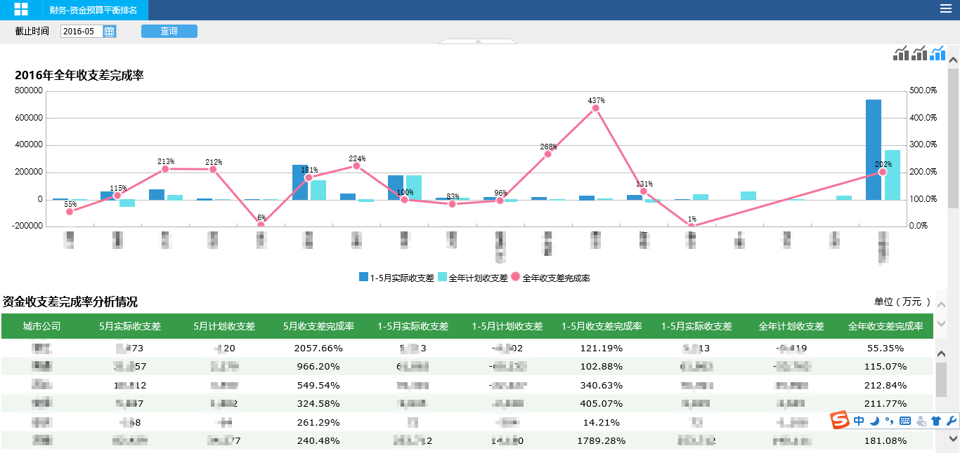
 | 报表样式：

